Фасадная панель
 |  |  |  | 8 (423) 271-75-82
 |  |  |  | E-mail: velesdv@bk.ru
 |  |  |  | www.velesdv.ru

Фасадная панель

Наименование |  | Длина от 1,5 м до 12м, в защитной пленке
Фасадная панель |  | Цена за 1 м2 (руб) | Цена за 1 м2 (руб) | Цена за 1м2 (руб)
ширина 190 мм, кроющая - 165 мм, толщина 0,45мм |  | при заказе до 500 м2 | при заказе 500-1 000 м2 | свыше 1 000 м2

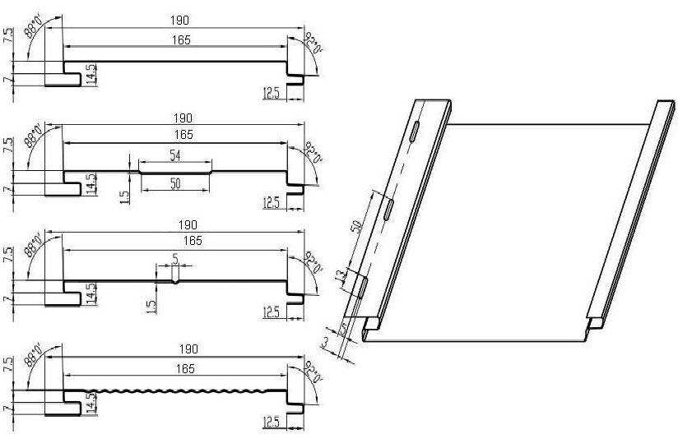 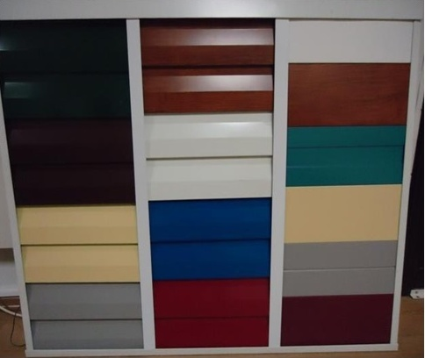 |  | 758р. | 743р. | 728р.

 |  | Фасадная панель PRINTECH
 |  | 900р. | 885р. | 870р.

Цвета по шкале: RAL 8017 (шоколад), 7004 (серый), 6005 (зеленый мох), 1014 (слоновая кость), 5005 (синий), 9003 (белый), 3003 (рубин),
3005 (красное вино),RAL 5021 (морская волна), PRINTECH (дерево)

Стоимость фасадной панели расчитывается по формуле =Ширина (м)*Длину(м)*Кол-во (шт)*Стоимость (руб)

 | Пример:
 | Стоимость фасадной панели 0,19*6,0 м*10 шт*743руб=8470 руб.

